Angabe
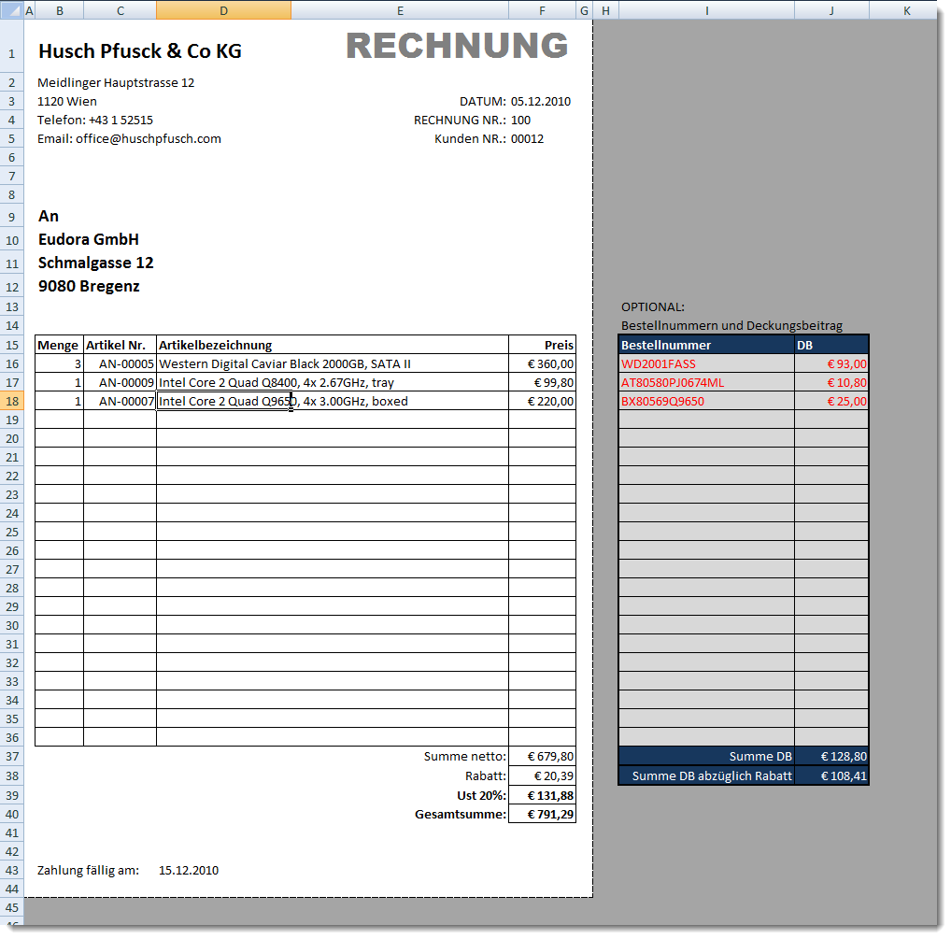
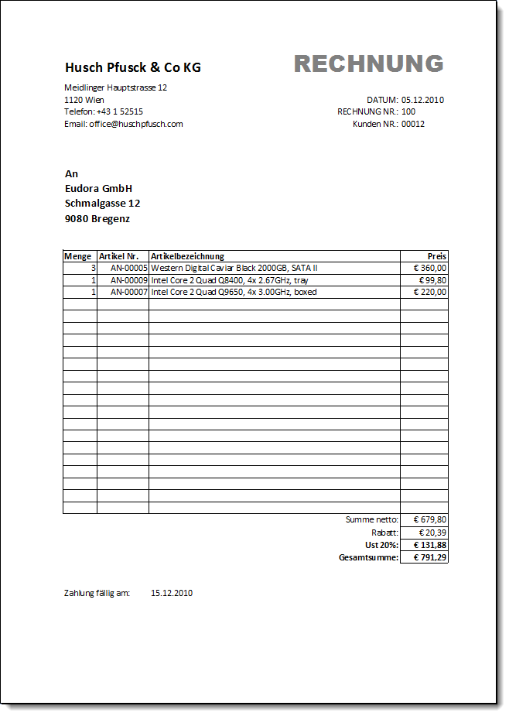
Beschreibung | Ein kleines Unternehmen benötigt eine Lösung um schnell Rechnungen zu erstellen. Eine Tabelle der Arbeitsmappe enthält das Rechnungsformular mit einigen Zusatzfunktionen, eine weitere Tabelle die Kundenliste (Debitorliste), in der sich Adresse, Rabattstufe und Zahlungsziel der Kunden befinden. In der Artikeltabelle werden alle Produkte mit Verkaufspreis und Einkaufspreis (immer ohne Umsatzsteuer) aufgelistet.

Berechnungen | F3 - hier wird immer das aktuelle Datum angezeigt (verwende dazu eine Funktion)
 | F5 - hier wird die Kundennummer eingegeben (Achtung - Zahl wird mit 5 Stellen dargestellt)
 | B10:B12 - Auf Basis der Kundennummer in F5 wird die Kundenadresse (aus der Kundenliste) angezeigt
 | B16 - Angabe der Menge (hier ist nichts zu tun… ;-) - einfach einen Wert eingeben um zu kontrollieren ob richtig gerechnet wird).
 | C16 - Angabe der Artikelnummer (kopiere das Format aus der Artikelliste - bei der Artikelnummer handelt es sich um eine Zahl)
 | D16 - Anhand der Artikelnummer aus C16 wird in der Tabelle Artikel die Artikelbezeichnung ermittelt.
 | Allerdings soll die Bestellnummer (am Ende der Artikelbezeichnung - in Klammern dargestellt) nicht angezeigt werden.
 | Vermeide Fehlermeldungen (#NV) wenn keine Artikelnummer eingegeben wurde - hilfreich dazu ist die Funktion =WENNFEHLER(….)
 | F15 - ermittle anhand der Artikelnummer aus C16 den Verkaufspreis und berechne den Preis (Menge berücksichtigen).
 | F37 - Summe der Preise aller Artikelpreise
 | F38 - Berechnung des Rabatts (aus der Kundenliste kann der Rabattsatz (in Spalte G) ermittelt werden).
 | F39 - Berechnung der Umsatzsteuer von 20% (nach Abzug des Rabatts)

 | D43 -Angabe, wann die Rechnung vom Kunden bezahlt werden muss - das Zahlungsziel findest Du in der Kundentabelle (Spalte H)

 | OPTIONAL
 | Im Bereich H15:I37 wird die Bestellnummer und der Deckungsbeitrag ((Verkaufspreis - Einkaufspreis) x Menge) angezeigt.
 | Dieser Bereich wird natürlich nicht ausgedruckt!

Formatierungen | siehe unten - die meisten Formatmerkmale sind bereits vorhanden
 | Gitternetzlinen für die Bildschirmansicht ausblenden

Ausdruck | siehe unten - beachte den Druckbereich

